씬3_논산으로_가는_길_한밭대로3
 | 캐릭터 시작점 |  |  | 지형 |  |  |  | 상호 오브젝트 | NPC | 이벤트 발생 지점 |  | 몬스터 | 보스 몬스터 | 플레이어 예상 동선 | 구역 나눔

 | 배경 |  |  | 벽면 |  |  |  | 포탈

스테이지 이름 |  |  | Scene1. 한밭대로3

스테이지 규격 |  |  | 가로 |  | 46 |  | 세로 | 18

스테이지 전체 배치도

 |  | 화난 정승나무 |  |  |  |  |  |  | 마버섯

 |  |  |  |  |  | 고블린

결과물

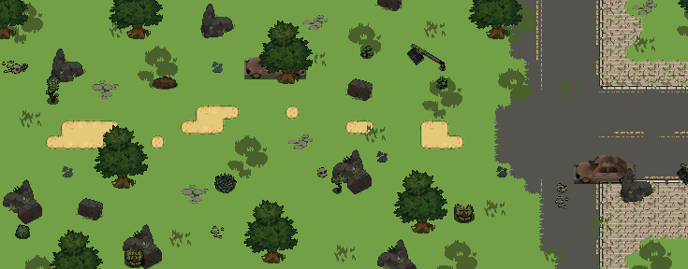

구역 별 세부 설정

3구역

 |  |  |  |  |  |  |  |  |  |  | 2구역으로 이동하는 포탈

 |  |  |  |  |  |  |  |  |  |  | 05챕터 3번 이벤트 발생 구역

 |  | 화난 정승나무 |  |  |  |  |  |  | 마버섯
 |  |  |  |  |  |  |  |  |  |  | 씽크홀 지역으로 이동하는 포탈

 |  |  |  |  |  |  |  |  |  |  | 씽크홀 지역_밑으로 이동하는 포탈

 |  |  |  |  |  | 고블린

씬4_논산_씽크홀
 | 캐릭터 시작점 |  | 지형 |  |  | 상호 오브젝트 | NPC |  | 이벤트 발생 지점 | 몬스터 | 보스 몬스터 | 플레이어 예상 동선 | 구역 나눔

 | 배경 |  | 벽면 |  |  | 포탈

스테이지 이름 |  | Scene1. 도시를 삼킨 씽크홀

스테이지 규격 |  | 가로 |  | 36 | 세로 | 18

스테이지 전체 배치도

결과물

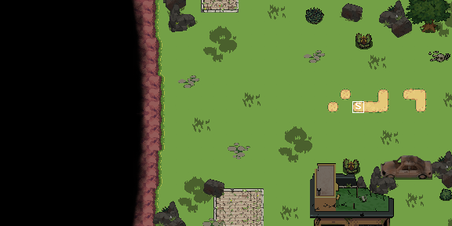

구역 별 세부 설정

1구역

 |  |  |  |  |  |  |  | 3구역으로 이동하는 포탈

 |  |  |  |  |  |  |  | 06챕터 이벤트 발생 구역

씬5_논산_씽크홀_탐사캠프
 | 캐릭터 시작점 |  | 지형 |  |  | 상호 오브젝트 | NPC |  | 이벤트 발생 지점 | 몬스터 | 보스 몬스터 | 플레이어 예상 동선 | 구역 나눔

 | 배경 |  | 벽면 |  |  | 포탈

스테이지 이름 |  | Scene1. 탐사캠프

스테이지 규격 |  | 가로 |  | 36 | 세로 | 18

스테이지 전체 배치도

결과물

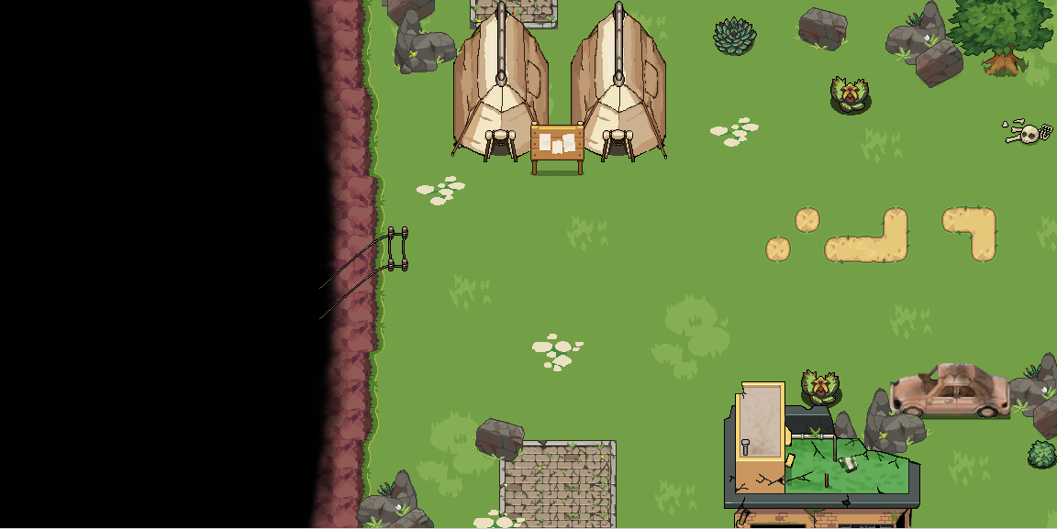

구역 별 세부 설정

1구역

 |  |  |  |  |  |  |  | 3구역으로 이동하는 포탈

 |  |  |  |  |  |  |  | 동굴 1구역으로 이동하는 포탈

씬6_논산_씽크홀_땅_속_동굴1
 | 캐릭터 시작점 |  | 지형 |  |  | 상호 오브젝트 | NPC | 이벤트 발생 지점 |  | 몬스터 | 보스 몬스터 | 플레이어 예상 동선 | 구역 나눔

 | 배경 |  | 벽면 |  |  | 포탈

스테이지 이름 |  | Scene1. 땅 속 동굴

스테이지 규격 |  | 가로 |  | 46 | 세로 | 22

스테이지 전체 배치도

결과물

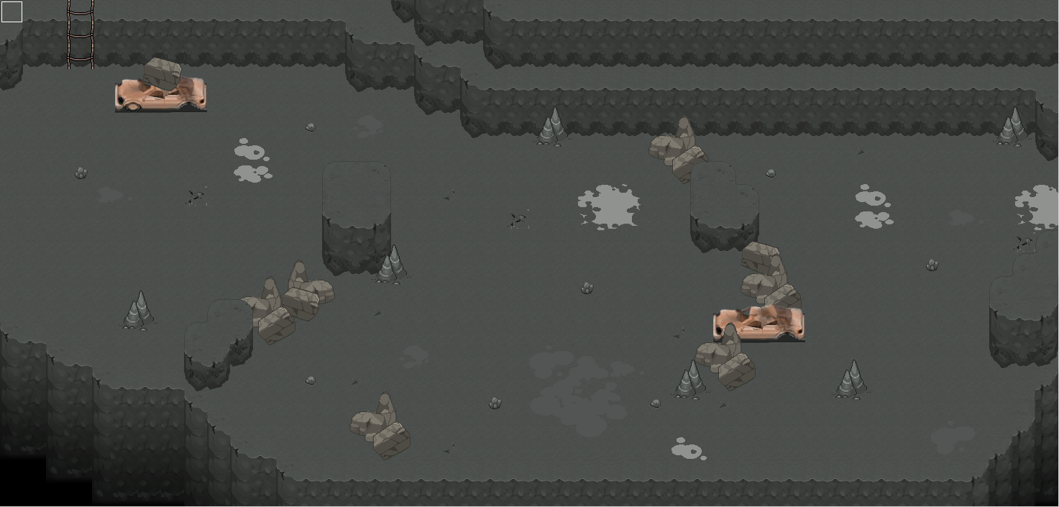

구역 별 세부 설정

1구역

 |  |  |  |  |  |  |  |  | 탐사캠프로 이동하는 포탈

 |  |  |  |  |  |  |  |  | 동굴 2구역으로 이동하는 포탈

씬6_논산_씽크홀_땅_속_동굴2
 | 캐릭터 시작점 |  | 지형 |  |  | 상호 오브젝트 | NPC | 이벤트 발생 지점 |  |  | 몬스터 | 보스 몬스터 | 플레이어 예상 동선 | 구역 나눔

 | 배경 |  | 벽면 |  |  | 포탈

스테이지 이름 |  | Scene1. 땅 속 동굴

스테이지 규격 |  | 가로 |  | 46 | 세로 | 22

스테이지 전체 배치도

결과물

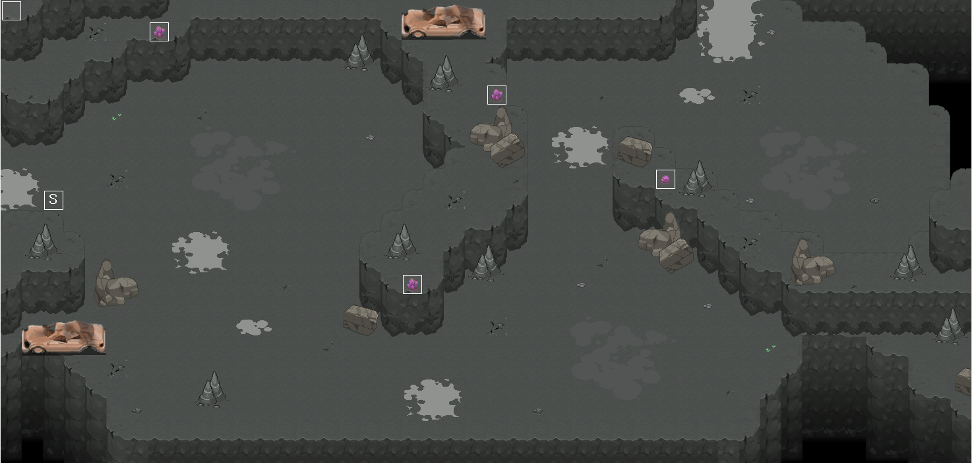

구역 별 세부 설정

1구역

 |  |  |  |  |  |  |  |  | 동굴 3구역으로 이동하는 포탈

 |  |  |  |  |  |  |  |  | 동굴 2구역으로 이동하는 포탈

 |  |  |  |  |  |  |  |  |  | 주변광 적용 이벤트

씬6_논산_씽크홀_땅_속_동굴3
 | 캐릭터 시작점 |  | 지형 |  |  | 상호 오브젝트 | NPC | 이벤트 발생 지점 |  |  | 몬스터 | 보스 몬스터 | 플레이어 예상 동선 | 구역 나눔

 | 배경 |  | 벽면 |  |  | 포탈

스테이지 이름 |  | Scene1. 땅 속 동굴

스테이지 규격 |  | 가로 |  | 46 | 세로 | 22

스테이지 전체 배치도

결과물

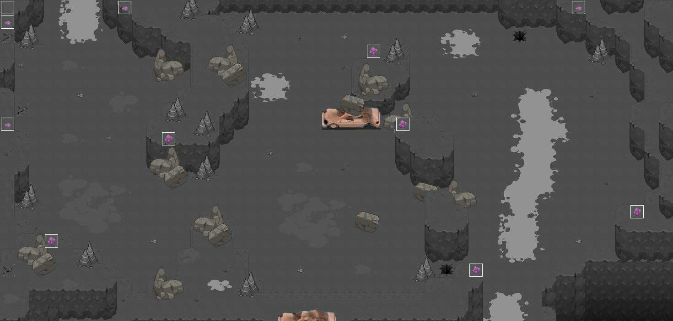

구역 별 세부 설정

1구역

 |  |  |  |  |  |  |  |  | 동굴 4구역으로 이동하는 포탈

 |  |  |  |  |  |  |  |  | 동굴 3구역으로 이동하는 포탈

 |  |  |  |  |  |  |  |  |  | 주변광 적용 이벤트

씬6_논산_씽크홀_땅_속_동굴4
 | 캐릭터 시작점 |  | 지형 |  |  | 상호 오브젝트 |  |  | NPC | 이벤트 발생 지점 | 몬스터 | 보스 몬스터 | 플레이어 예상 동선 | 구역 나눔

 | 배경 |  | 벽면 |  |  | 포탈

스테이지 이름 |  | Scene1. 땅 속 동굴

스테이지 규격 |  | 가로 |  | 26 | 세로 | 22

스테이지 전체 배치도

결과물

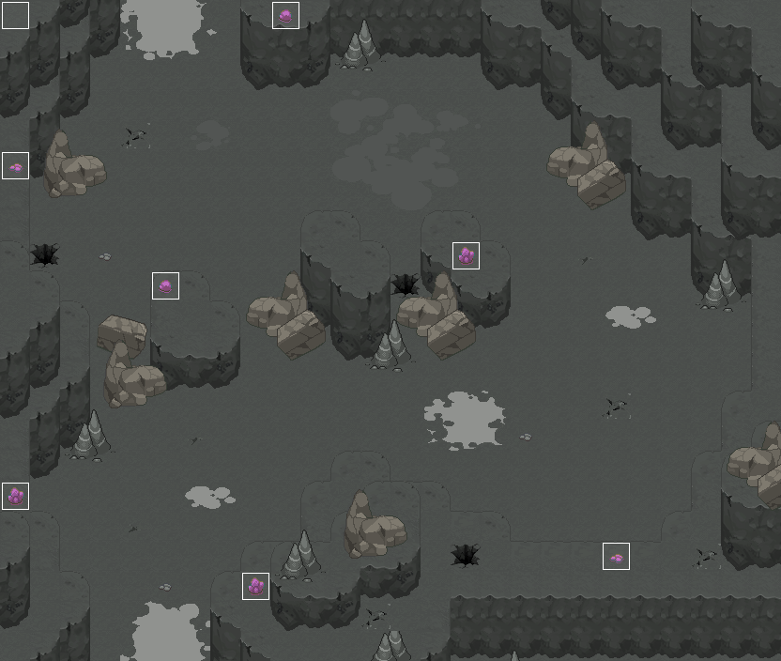

구역 별 세부 설정

1구역

 |  |  |  |  |  |  | 필드 보스구역으로 이동하는 포탈

 |  |  |  |  |  |  | 동굴 3구역으로 이동하는 포탈

 |  |  |  |  |  |  |  | 주변광 적용 이벤트

씬6_논산_씽크홀_땅_속_동굴_필드보스존
 | 캐릭터 시작점 |  | 지형 |  |  | 상호 오브젝트 | NPC | 이벤트 발생 지점 |  |  | 몬스터 | 보스 몬스터 | 플레이어 예상 동선 | 구역 나눔

 | 배경 |  | 벽면 |  |  | 포탈

스테이지 이름 |  | Scene1. 땅 속 동굴

스테이지 규격 |  | 가로 |  | 40 | 세로 | 29

스테이지 전체 배치도

결과물

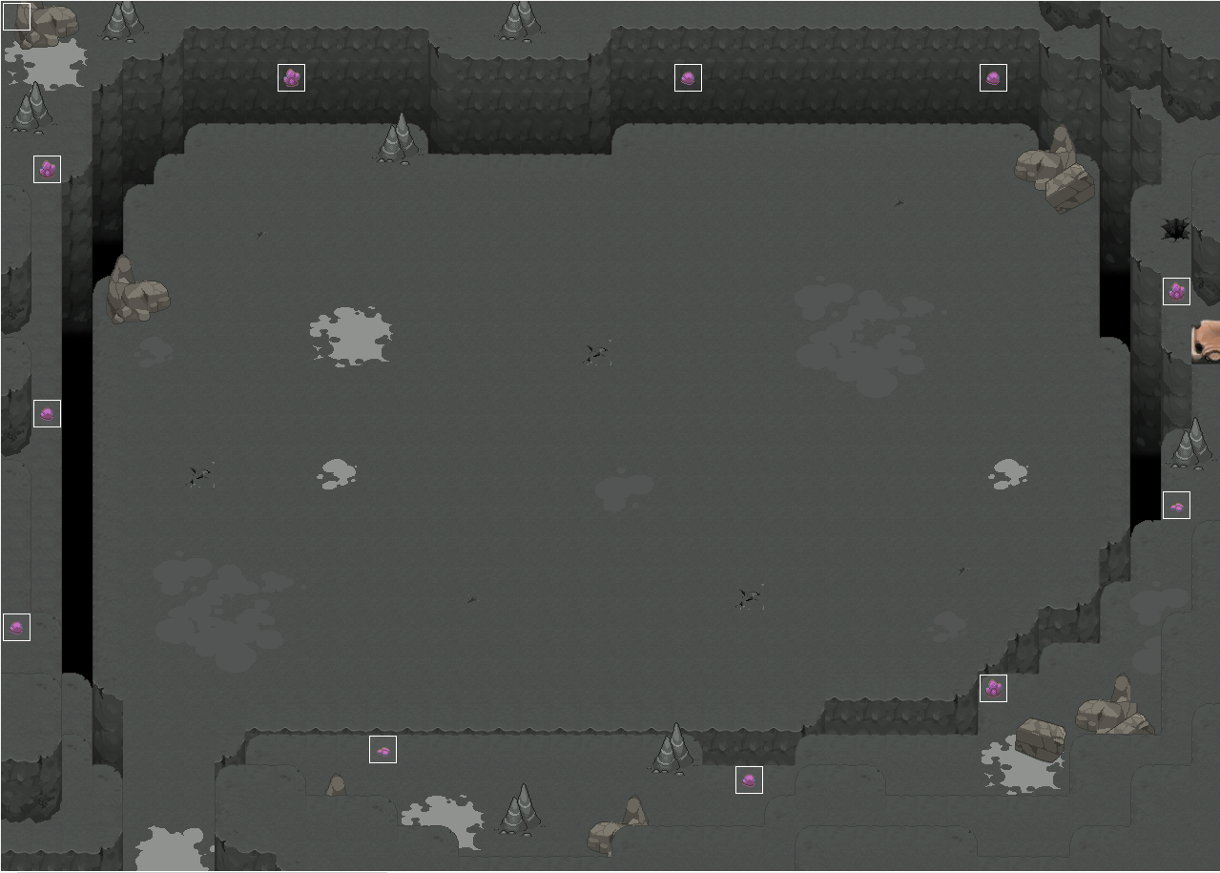

구역 별 세부 설정

1구역

 |  |  |  |  |  |  |  |  | 동굴 4구역으로 이동하는 포탈

 |  |  |  |  |  |  |  |  |  | 주변광 적용 이벤트

